Evaluation U5
BTS Enveloppe des Bâtiments : Conception et Réalisation Evaluation U5 - Soutenance de Projet CANDIDAT INDIVIDUEL | NOM DU CANDIDAT: |  |  |  |  |  |  |  |  |  | SESSION 2021
 | PRENOM DU CANDIDAT:
 | REPERE DU SUJET:
Compétences évaluées | Indicateurs de performance | Mettre X si non évalué | 0 | 1 | 2 | 3 |  | Poids théorique | Poids réel compté | Nombre de points | ELEMENTS DE QUESTIONNEMENT
C7 Modéliser, mettre en œuvre et valider un calcul |  |  |  |  |  |  |  | 15% | 15% | 0.00
C7.5 Intégrer une note de calcul manuelle dans un outil numérique (tableur…) en vue de l’automatiser | Les calculs manuels sont intégrés dans un outil de calcul numérique automatique (tableur, …) | Obligatoire |  |  |  |  | ◄ | 50% | 50% | 0.00
 | La note de calcul est automatisée (calcul des résultats, tracé des courbes ou graphiques, macro éventuelles …) | Obligatoire |  |  |  |  | ◄ | 50% | 50% | 0.00
C8 Valider et finaliser une solution technique |  |  |  |  |  |  |  | 15% | 15% | 0.00
C8.2 Réaliser ou compléter tout ou partie du dossier d’exécution d’une solution technique | Les plans d'exécutions sont complets et lisibles | Obligatoire |  |  |  |  | ◄ | 30% | 30% | 0.00
 | Les cotations d'exécutions sont complètes | Obligatoire |  |  |  |  | ◄ | 20% | 20% | 0.00
 | Les nomenclatures sont précises (noms produits, mode pose,…) | Obligatoire |  |  |  |  | ◄ | 20% | 20% | 0.00
C8.3 Produire ou mettre à jour la maquette numérique du projet | Le niveau de représentation de la solution technique est adapté aux exigences du marché et de l’entreprise |  |  |  |  |  | ◄ | 30% | 30% | 0.00
C10 - DETERMINER DES PRIX DE VENTE ET GERER LES COUTS DU PROJET |  |  |  |  |  |  |  | 20% | 20% | 0.00
C10.2 Etablir le budget de l’opération | Les déboursés secs, frais de chantier, frais d'opération sont clairement décomposés (main d'œuvre, matériaux, matériels …) | Obligatoire |  |  |  |  | ◄ | 20% | 20% | 0.00
 | Les paramètres pris en compte sont cohérents avec les éléments d'organisation du chantier | Obligatoire |  |  |  |  | ◄ | 10% | 10% | 0.00
 | Les dépenses prévisionnelles sont entièrement définies | Obligatoire |  |  |  |  | ◄ | 50% | 50% | 0.00
C10.3 Suivre économiquement le chantier | Les situations de travaux sont établis | Obligatoire |  |  |  |  | ◄ | 10% | 10% | 0.00
C10.4 Clôturer économiquement le chantier | Le bilan du chantier est réalisé | Obligatoire |  |  |  |  | ◄ | 10% | 10% | 0.00
C11 Identifier, évaluer et prévenir les risques professionnels |  |  |  |  |  |  |  | 15% | 15% | 0.00
C11.2 Evaluer les risques professionnels | Les risques liés aux activités du chantier sont identifiés et listés | Obligatoire |  |  |  |  | ◄ | 25% | 25% | 0.00
C11.3 Prévenir les risques professionnels | Les principes généraux de prévention sont expliqués | Obligatoire |  |  |  |  | ◄ | 25% | 25% | 0.00
 | Chaque phase est accompagnée des mesures de prévention et/ou de sécurité à mettre en œuvre | Obligatoire |  |  |  |  | ◄ | 25% | 25% | 0.00
 | Le PPSPS est rédigé | Obligatoire |  |  |  |  | ◄ | 25% | 25% | 0.00
C12 Préparer la réalisation |  |  |  |  |  |  |  | 25% | 25% | 0.00
C12.1 Réaliser le dossier méthode d’exécution | Les méthodes d'exécution proposées sont pertinentes au plan technique et économique | Obligatoire |  |  |  |  | ◄ | 20% | 20% | 0.00
 | Les modes opératoires sont réalisés et cohérents | Obligatoire |  |  |  |  | ◄ | 20% | 20% | 0.00
 | Le planning des travaux est établi | Obligatoire |  |  |  |  | ◄ | 20% | 20% | 0.00
 | Les bons de commandes sont rédigés | Obligatoire |  |  |  |  | ◄ | 10% | 10% | 0.00
 | Les fiches de procédure du PAQ sont détaillés et illustrées par des schémas ou dessins légendés | Obligatoire |  |  |  |  | ◄ | 10% | 10% | 0.00
 | Les dispositifs et les procédures de préservation de l'environnement sont définis | Obligatoire |  |  |  |  | ◄ | 10% | 10% | 0.00
C12.2 Mettre en œuvre les formalités administratives d’ouverture de chantier |  |  |  |  |  |  | ◄ | 10% | 10% | 0.00
C13 - CONDUIRE LE CHANTIER ET GERER LES RESSOURCES |  |  |  |  |  |  |  | 10% | 10% | 0.00
C13.1 Définir l’affectation des ressources humaines et matérielles, et les adapter aux aléas de chantier. |  | Obligatoire |  |  |  |  | ◄ | 50% | 50% | 0.00
C13.2 Gérer les stocks et approvisionnements |  |  |  |  |  |  | ◄ | 50% | 50% | 0.00
ATTENTION, si le symbole ◄ apparait dans cette colonne c'est qu'il manque une information ou qu'il y a des informations contradictoires pour l'évaluation |  |  |  |  |  |  |  | 100% | 100% | 0.0
 |  |  |  |  |  |  | 24
Note brute obtenue par calcul automatique : |  |  |  | 0.0 |  | /20 |  |  | Seules les cases JAUNES sont à remplir par la commission d'évaluation
Note sur 20 attribuée par le jury (note brute + ou - 1 point): |  |  |  |  |  |  |  | /20
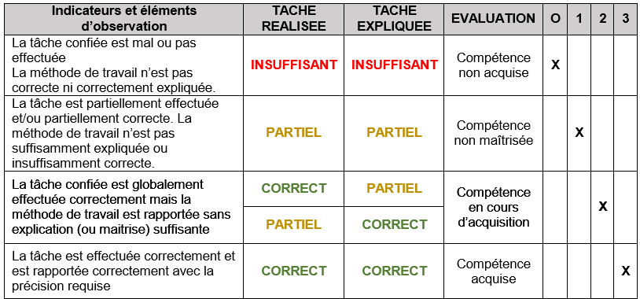
Appréciation globale |  |  |  | % évalué |  |  | Plus de 2/3 des indicateurs doivent être évalués
 |  |  |  | 100%
 |  |  |  | CORRECT
Noms des Evaluateurs |  | Signatures
 |  |  |  | Date

